Литые фитинги Атлант сварка э.с
 | ООО "АТЛАНТ" - производим и поставляем для наружных инженерных сетей сварчоное оборудование, фитинги, трубы ПНД

 | ПРАЙС ЛИТЫЕ ФИТИНГИ ПЭ 100 ПРЕДНАЗНАЧЕНЫ ДЛЯ СВАРКИ МУФТАМИ ИЛИ ВСТЫК
 |  |  |  | СКИДКА | 0%
 | 8 (843) 204-11-98 | zapros@atlant-tat.com |  | www.atlant-tat.com
 | Бонус | Калькулятор для расчета ПНД труб |  | Скачать
 | Расчет заявки | Направьте заявку Online |  | Отправить
СОДЕРЖАНИЕ
Втулки ПНД литые удлиненные SDR 11/17
Отводы ПНД литые на 45гр/95гр SDR 11/17
Тройники ПНД литые равнопроходные/неравнопроходные SDR 11/17
Переходы ПНД литые SDR 11/17
Заглушки ПНД литые SDR 11/17

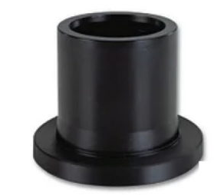 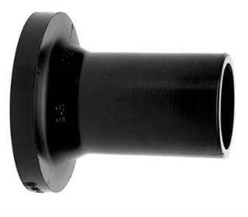 | Втулки ПНД литые удлиненные SDR 11/17
 | Наименование | Прайс (руб. с НДС) | Цена со скидкой (руб. с НДС)
 | Втулка литая удлиненная ПЭ100 SDR11 d-25 | по запросу | по запросу
 | Втулка литая удлиненная ПЭ100 SDR11 d-32 | по запросу | по запросу
 | Втулка литая удлиненная ПЭ100 SDR11 d-40 | по запросу | по запросу
 | Втулка литая удлиненная ПЭ100 SDR11 d-50 | 254 ₽ | 254 ₽
 | Втулка литая удлиненная ПЭ100 SDR11 d-63 | 176 ₽ | 176 ₽
 | Втулка литая удлиненная ПЭ100 SDR11 d-75 | 616 ₽ | 616 ₽
 | Втулка литая удлиненная ПЭ100 SDR11 d-90 | 410 ₽ | 410 ₽
 | Втулка литая удлиненная ПЭ100 SDR11 d-110 | 447 ₽ | 447 ₽
 | Втулка литая удлиненная ПЭ100 SDR11 d-125 | по запросу | по запросу
 | Втулка литая удлиненная ПЭ100 SDR11 d-140 | 1,320 ₽ | 1,320 ₽
 | Втулка литая удлиненная ПЭ100 SDR11 d-160 | 1,177 ₽ | 1,177 ₽
 | Втулка литая удлиненная ПЭ100 SDR11 d-180 | 1,650 ₽ | 1,650 ₽
 | Втулка литая удлиненная ПЭ100 SDR11 d-200 | по запросу | по запросу
 | Втулка литая удлиненная ПЭ100 SDR11 d-225 | 2,546 ₽ | 2,546 ₽
 | Втулка литая удлиненная ПЭ100 SDR11 d-250 | по запросу | по запросу
 | Втулка литая удлиненная ПЭ100 SDR11 d-280 | по запросу | по запросу
 | Втулка литая удлиненная ПЭ100 SDR11 d-315 | 4,620 ₽ | 4,620 ₽
 | Втулка литая удлиненная ПЭ100 SDR11 d-355 | по запросу | по запросу
 | Втулка литая удлиненная ПЭ100 SDR11 d-400 | 8,631 ₽ | 8,631 ₽
 | Втулка литая удлиненная ПЭ100 SDR17 d-50 | 254 ₽ | 254 ₽
 | Втулка литая удлиненная ПЭ100 SDR17 d-63 | 138 ₽ | 138 ₽
 | Втулка литая удлиненная ПЭ100 SDR17 d-75 | 559 ₽ | 559 ₽
 | Втулка литая удлиненная ПЭ100 SDR17 d-90 | 256 ₽ | 256 ₽
 | Втулка литая удлиненная ПЭ100 SDR17 d-110 | 346 ₽ | 346 ₽
 | Втулка литая удлиненная ПЭ100 SDR17 d-125 | 508 ₽ | 508 ₽
 | Втулка литая удлиненная ПЭ100 SDR17 d-140 | 1,210 ₽ | 1,210 ₽
 | Втулка литая удлиненная ПЭ100 SDR17 d-160 | 765 ₽ | 765 ₽
 | Втулка литая удлиненная ПЭ100 SDR17 d-180 | 745 ₽ | 745 ₽
 | Втулка литая удлиненная ПЭ100 SDR17 d-200 | 1,650 ₽ | 1,650 ₽
 | Втулка литая удлиненная ПЭ100 SDR17 d-225 | 1,307 ₽ | 1,307 ₽
 | Втулка литая удлиненная ПЭ100 SDR17 d-250 | 2,090 ₽ | 2,090 ₽
 | Втулка литая удлиненная ПЭ100 SDR17 d-280 | по запросу | по запросу
 | Втулка литая удлиненная ПЭ100 SDR17 d-315 | 3,160 ₽ | 3,160 ₽
 | Втулка литая удлиненная ПЭ100 SDR17 d-355 | по запросу | по запросу
 | Втулка литая удлиненная ПЭ100 SDR17 d-400 | 7,108 ₽ | 7,108 ₽
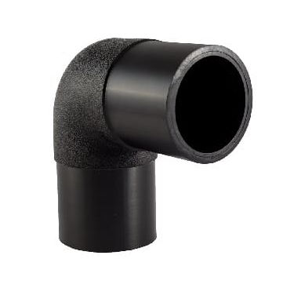 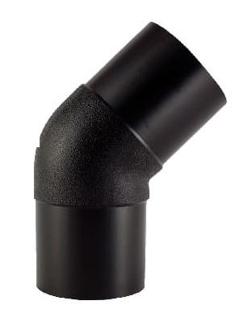 | Отводы ПНД литые на 45гр/95гр SDR 11/17
 | Наименование | Прайс (руб. с НДС) | Цена со скидкой (руб. с НДС)
 | Отвод литой удлиненный ПЭ100 90гр SDR11 d-32 | по запросу | по запросу
 | Отвод литой удлиненный ПЭ100 90гр SDR11 d-50 | по запросу | по запросу
 | Отвод литой удлиненный ПЭ100 90гр SDR11 d-63 | 231 ₽ | 231 ₽
 | Отвод литой удлиненный ПЭ100 90гр SDR11 d-75 | по запросу | по запросу
 | Отвод литой удлиненный ПЭ100 90гр SDR11 d-90 | 564 ₽ | 564 ₽
 | Отвод литой удлиненный ПЭ100 90гр SDR11 d-110 | 762 ₽ | 762 ₽
 | Отвод литой удлиненный ПЭ100 90гр SDR11 d-125 | по запросу | по запросу
 | Отвод литой удлиненный ПЭ100 90гр SDR11 d-140 | по запросу | по запросу
 | Отвод литой удлиненный ПЭ100 90гр SDR11 d-160 | 2,031 ₽ | 2,031 ₽
 | Отвод литой удлиненный ПЭ100 90гр SDR11 d-200 | по запросу | по запросу
 | Отвод литой удлиненный ПЭ100 90гр SDR11 d-225 | 5,390 ₽ | 5,390 ₽
 | Отвод литой удлиненный ПЭ100 90гр SDR11 d-250 | по запросу | по запросу
 | Отвод литой удлиненный ПЭ100 90гр SDR11 d-280 | по запросу | по запросу
 | Отвод литой удлиненный ПЭ100 90гр SDR11 d-315 | 12,713 ₽ | 12,713 ₽
 | Отвод литой удлиненный ПЭ100 45гр SDR11 d-63 | 207 ₽ | 207 ₽
 | Отвод литой удлиненный ПЭ100 45гр SDR11 d-75 | по запросу | по запросу
 | Отвод литой удлиненный ПЭ100 45гр SDR11 d-90 | 522 ₽ | 522 ₽
 | Отвод литой удлиненный ПЭ100 45гр SDR11 d-110 | 716 ₽ | 716 ₽
 | Отвод литой удлиненный ПЭ100 45гр SDR11 d-125 | по запросу | по запросу
 | Отвод литой удлиненный ПЭ100 45гр SDR11 d-140 | по запросу | по запросу
 | Отвод литой удлиненный ПЭ100 45гр SDR11 d-160 | 2,057 ₽ | 2,057 ₽
 | Отвод литой удлиненный ПЭ100 45гр SDR11 d-200 | по запросу | по запросу
 | Отвод литой удлиненный ПЭ100 45гр SDR11 d-225 | 4,971 ₽ | 4,971 ₽
 | Отвод литой удлиненный ПЭ100 45гр SDR11 d-250 | по запросу | по запросу
 | Отвод литой удлиненный ПЭ100 45гр SDR11 d-280 | по запросу | по запросу
 | Отвод литой удлиненный ПЭ100 45гр SDR11 d-315 | по запросу | по запросу
 | Отвод литой удлиненный ПЭ100 90гр SDR17 d-63 | 231 ₽ | 231 ₽
 | Отвод литой удлиненный ПЭ100 90гр SDR17 d-90 | 537 ₽ | 537 ₽
 | Отвод литой удлиненный ПЭ100 90гр SDR17 d-110 | 655 ₽ | 655 ₽
 | Отвод литой удлиненный ПЭ100 90гр SDR17 d-160 | 1,676 ₽ | 1,676 ₽
 | Отвод литой удлиненный ПЭ100 90гр SDR17 d-225 | 4,362 ₽ | 4,362 ₽
 | Отвод литой удлиненный ПЭ100 90гр SDR17 d-315 | 12,562 ₽ | 12,562 ₽
 | Отвод литой удлиненный ПЭ100 45гр SDR17 d-90 | 478 ₽ | 478 ₽
 | Отвод литой удлиненный ПЭ100 45гр SDR17 d-110 | 659 ₽ | 659 ₽
 | Отвод литой удлиненный ПЭ100 45гр SDR17 d-160 | 1,705 ₽ | 1,705 ₽
 | Отвод литой удлиненный ПЭ100 45гр SDR17 d-225 | 3,194 ₽ | 3,194 ₽
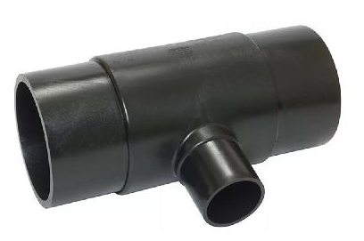 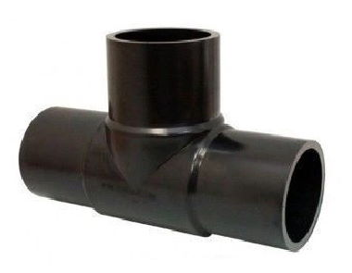 | Тройники ПНД литые равнопроходные/неравнопроходные SDR 11/17
 | Наименование | Прайс (руб. с НДС) | Цена со скидкой (руб. с НДС)
 | Тройник литой удлиненный ПЭ100 SDR11 d-63 | по запросу | по запросу
 | Тройник литой удлиненный ПЭ100 SDR11 d-63*32 | 352 ₽ | 352 ₽
 | Тройник литой удлиненный ПЭ100 SDR11 d-75 | по запросу | по запросу
 | Тройник литой удлиненный ПЭ100 SDR11 d-90 | по запросу | по запросу
 | Тройник литой удлиненный ПЭ100 SDR11 d-90*63 | 980 ₽ | 980 ₽
 | Тройник литой удлиненный ПЭ100 SDR11 d-110 | 1,300 ₽ | 1,300 ₽
 | Тройник литой удлиненный ПЭ100 SDR11 d-110*63 | 1,097 ₽ | 1,097 ₽
 | Тройник литой удлиненный ПЭ100 SDR11 d-110*75 | 1,258 ₽ | 1,258 ₽
 | Тройник литой удлиненный ПЭ100 SDR11 d-110*90 | по запросу | по запросу
 | Тройник литой удлиненный ПЭ100 SDR11 d-125 | 1,794 ₽ | 1,794 ₽
 | Тройник литой удлиненный ПЭ100 SDR11 d-160 | по запросу | по запросу
 | Тройник литой удлиненный ПЭ100 SDR11 d-160*63 | 2,876 ₽ | 2,876 ₽
 | Тройник литой удлиненный ПЭ100 SDR11 d-160*90 | 3,427 ₽ | 3,427 ₽
 | Тройник литой удлиненный ПЭ100 SDR11 d-160*110 | 4,196 ₽ | 4,196 ₽
 | Тройник литой удлиненный ПЭ100 SDR11 d-200 | 3,427 ₽ | 3,427 ₽
 | Тройник литой удлиненный ПЭ100 SDR11 d-200*110 | по запросу | по запросу
 | Тройник литой удлиненный ПЭ100 SDR11 d-200*160 | по запросу | по запросу
 | Тройник литой удлиненный ПЭ100 SDR11 d-225 | по запросу | по запросу
 | Тройник литой удлиненный ПЭ100 SDR11 d-225*110 | 6,438 ₽ | 6,438 ₽
 | Тройник литой удлиненный ПЭ100 SDR11 d-225*160 | по запросу | по запросу
 | Тройник литой удлиненный ПЭ100 SDR11 d-250*110 | по запросу | по запросу
 | Тройник литой удлиненный ПЭ100 SDR11 d-250*160 | по запросу | по запросу
 | Тройник литой удлиненный ПЭ100 SDR11 d-315 | по запросу | по запросу
 | Тройник литой удлиненный ПЭ100 SDR11 d-315*110 | 16,692 ₽ | 16,692 ₽
 | Тройник литой удлиненный ПЭ100 SDR11 d-315*160 | по запросу | по запросу
 | Тройник литой удлиненный ПЭ100 SDR11 d-315*225 | по запросу | по запросу
 | Тройник литой удлиненный ПЭ100 SDR17 d-90 | по запросу | по запросу
 | Тройник литой удлиненный ПЭ100 SDR17 d-110 | 754 ₽ | 754 ₽
 | Тройник литой удлиненный ПЭ100 SDR17 d-160 | 1,092 ₽ | 1,092 ₽
 | Тройник литой удлиненный ПЭ100 SDR17 d-225 | 2,769 ₽ | 2,769 ₽
 | Тройник литой удлиненный ПЭ100 SDR17 d-315 | 6,375 ₽ | 6,375 ₽
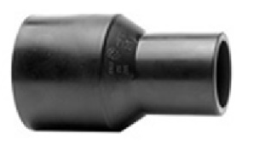 | Переходы ПНД литые SDR 11/17
 | Наименование | Прайс (руб. с НДС) | Цена со скидкой (руб. с НДС)
 | Переход литой удлиненный ПЭ100 SDR11 d-32*25 | по запросу | по запросу
 | Переход литой удлиненный ПЭ100 SDR11 d-50*32 | по запросу | по запросу
 | Переход литой удлиненный ПЭ100 SDR11 d-50*40 | по запросу | по запросу
 | Переход литой удлиненный ПЭ100 SDR11 d-63*25 | по запросу | по запросу
 | Переход литой удлиненный ПЭ100 SDR11 d-63*32 | 99 ₽ | 99 ₽
 | Переход литой удлиненный ПЭ100 SDR11 d-75*63 | по запросу | по запросу
 | Переход литой удлиненный ПЭ100 SDR11 d-75*50 | по запросу | по запросу
 | Переход литой удлиненный ПЭ100 SDR11 d-90*63 | 292 ₽ | 292 ₽
 | Переход литой удлиненный ПЭ100 SDR11 d-90*75 | по запросу | по запросу
 | Переход литой удлиненный ПЭ100 SDR11 d-110*50 | по запросу | по запросу
 | Переход литой удлиненный ПЭ100 SDR11 d-110*63 | 390 ₽ | 390 ₽
 | Переход литой удлиненный ПЭ100 SDR11 d-110*90 | 686 ₽ | 686 ₽
 | Переход литой удлиненный ПЭ100 SDR11 d-140*110 | по запросу | по запросу
 | Переход литой удлиненный ПЭ100 SDR11 d-160*63 | по запросу | по запросу
 | Переход литой удлиненный ПЭ100 SDR11 d-160*75 | по запросу | по запросу
 | Переход литой удлиненный ПЭ100 SDR11 d-160*90 | 1,097 ₽ | 1,097 ₽
 | Переход литой удлиненный ПЭ100 SDR11 d-160*110 | 1,016 ₽ | 1,016 ₽
 | Переход литой удлиненный ПЭ100 SDR11 d-160*125 | по запросу | по запросу
 | Переход литой удлиненный ПЭ100 SDR11 d-200*110 | по запросу | по запросу
 | Переход литой удлиненный ПЭ100 SDR11 d-200*160 | по запросу | по запросу
 | Переход литой удлиненный ПЭ100 SDR11 d-225*110 | по запросу | по запросу
 | Переход литой удлиненный ПЭ100 SDR11 d-225*160 | 2,569 ₽ | 2,569 ₽
 | Переход литой удлиненный ПЭ100 SDR11 d-225*200 | по запросу | по запросу
 | Переход литой удлиненный ПЭ100 SDR11 d-250*110 | по запросу | по запросу
 | Переход литой удлиненный ПЭ100 SDR11 d-250*160 | по запросу | по запросу
 | Переход литой удлиненный ПЭ100 SDR11 d-250*200 | по запросу | по запросу
 | Переход литой удлиненный ПЭ100 SDR11 d-250*225 | по запросу | по запросу
 | Переход литой удлиненный ПЭ100 SDR11 d-315*110 | по запросу | по запросу
 | Переход литой удлиненный ПЭ100 SDR11 d-315*160 | по запросу | по запросу
 | Переход литой удлиненный ПЭ100 SDR11 d-315*225 | по запросу | по запросу
 | Переход литой удлиненный ПЭ100 SDR17 d-110*63 | 302 ₽ | 302 ₽
 | Переход литой удлиненный ПЭ100 SDR17 d-110*75 | по запросу | по запросу
 | Переход литой удлиненный ПЭ100 SDR17 d-160*110 | 776 ₽ | 776 ₽
 | Переход литой удлиненный ПЭ100 SDR17 d-225*160 | 2,053 ₽ | 2,053 ₽
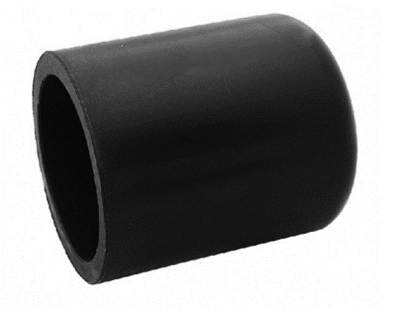 | Заглушки ПНД литые SDR 11/17
 | Наименование | Прайс (руб. с НДС) | Цена со скидкой (руб. с НДС)
 | Заглушка литая удлиненная ПЭ100 SDR11 d-32 | 21 ₽ | 21 ₽
 | Заглушка литая удлиненная ПЭ100 SDR11 d-50 | по запросу | по запросу
 | Заглушка литая удлиненная ПЭ100 SDR11 d-63 | 99 ₽ | 99 ₽
 | Заглушка литая удлиненная ПЭ100 SDR11 d-75 | по запросу | по запросу
 | Заглушка литая удлиненная ПЭ100 SDR11 d-90 | 320 ₽ | 320 ₽
 | Заглушка литая удлиненная ПЭ100 SDR11 d-110 | 481 ₽ | 481 ₽
 | Заглушка литая удлиненная ПЭ100 SDR11 d-125 | по запросу | по запросу
 | Заглушка литая удлиненная ПЭ100 SDR11 d-160 | 892 ₽ | 892 ₽
 | Заглушка литая удлиненная ПЭ100 SDR11 d-180 | по запросу | по запросу
 | Заглушка литая удлиненная ПЭ100 SDR11 d-200 | по запросу | по запросу
 | Заглушка литая удлиненная ПЭ100 SDR11 d-225 | по запросу | по запросу
 | Заглушка литая удлиненная ПЭ100 SDR11 d-250 | по запросу | по запросу
 | Заглушка литая удлиненная ПЭ100 SDR11 d-315 | по запросу | по запросу

